サイトマップ構造図
サイトマップ構造図
共通情報 | システム名 | Team4 Task Game | 作成者 | 山中
 | 工程名 | 画面設計 | 作成日付 | 2023-10-03
 | ドキュメント名 | 画面設計書 | バージョン | v1.0
書誌情報 | 書誌名称 | 画面レイアウト定義 | 更新者
 | 概要 | サイトマップ構想図 | 更新日付
ホーム

プロフィール
対戦
タスク一覧

登録情報
登録情報変更
今までの記録
対戦記録

タスク作成
ステータス
ランキング

タスク編集

画面遷移図
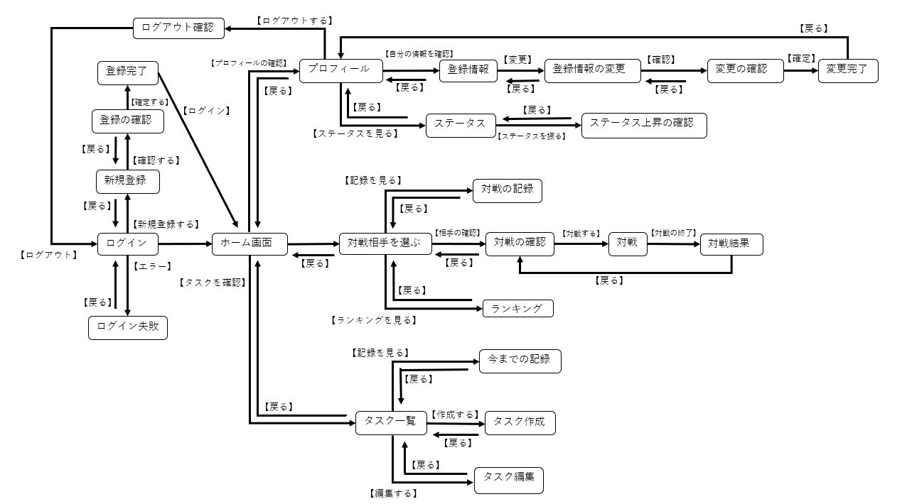
画面遷移図
共通情報 | システム名 | Team4 Task Game | 作成者 | 平田
 | 工程名 | 画面設計 | 作成日付
 | ドキュメント名 | 画面設計書 | バージョン | v1.0
書誌情報 | 書誌名称 | 画面レイアウト定義 | 更新者
 | 概要 | 画面遷移図 | 更新日付

(G-1-1)ログイン画面
画面レイアウト定義
共通情報 |  | システム名 | Team4 Task Game |  |  |  |  |  |  |  |  |  |  |  |  | 作成者 | 山中
 |  | 工程名 | 画面設計 |  |  |  |  |  |  |  |  |  |  |  |  | 作成日付 | 2023-10-04
①
 |  | ドキュメント名 | 画面設計書 |  |  |  |  |  |  |  |  |  |  |  |  | バージョン | v1.0
書誌情報 |  | 書誌名 | 画面レイアウト定義 |  |  |  |  |  |  |  |  |  |  |  |  | 更新者
 |  | 画面ID | G-1-1 |  | 画面の名称 |  | ログイン画面 |  |  |  |  |  |  |  |  | 更新日付
 |  | 概要 | ログイン画面。
レイアウト図 |  |  |  |  |  |  |  |  |  |  |  | 操作手順

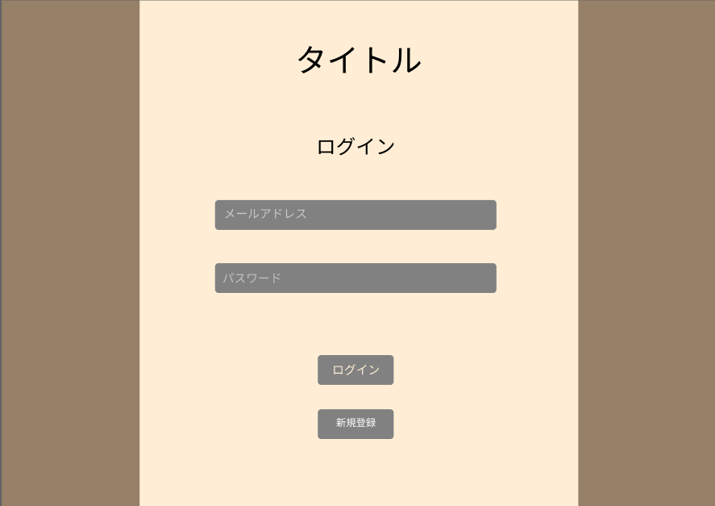
1
 |  |  |  |  |  |  |  |  |  |  |  |  | 1-① | メールアドレスとパスワードを入力する
 |  |  |  |  |  |  |  |  |  |  |  |  |  |  | ↓
 |  |  |  |  |  |  |  |  |  |  |  |  | 1-② | ログインボタンを押下する
2
 |  |  |  |  |  |  |  |  |  |  |  |  |  |  | ↓
 |  |  |  |  |  |  |  |  |  |  |  |  | 1-③ | ログイン処理をし、ホーム画面へ遷移する

3
4
 |  |  |  |  |  |  |  |  |  |  |  |  | 2-① | 新規登録ボタンを押下する
 |  |  |  |  |  |  |  |  |  |  |  |  |  |  | ↓
 |  |  |  |  |  |  |  |  |  |  |  |  | 2-② | 新規登録画面へ遷移する

5

6

使用する部品
識別ID | ラベル |  | 入力／表示 | 部品の種類 |  | 表示桁数 | 入力桁数 | データ型 | 文字種 | 初期表示 | 設定元 |  | 設定先 |  | 説明
① | タイトル |  | 表示 | ラベル |  | 10 | - |  |  |  |  |  |  |  | タイトルを表示する
② | ログイン |  | 表示 | ラベル |  | 4 | - |  |  |  |  |  |  |  | 「ログイン」と表示する
③ | メールアドレス |  | 入力 | テキストボックス |  | - |  |  |  |  |  |  |  |  | メールアドレスを入力する
④ | パスワード |  | 入力 | テキストボックス |  | - |  |  |  |  |  |  |  |  | パスワードを入力する
⑤ | ログインボタン |  |  | ボタン |  | - | - |  |  |  |  |  |  |  | ログイン処理をし、ホーム画面へ遷移する
⑥ | 新規登録ボタン |  |  | ボタン |  | - | - |  |  |  |  |  |  |  | 新規登録画面へ遷移する

(G-1-2)新規登録画面
画面レイアウト定義
共通情報 |  | システム名 | Team4 Task Game |  |  |  |  |  |  |  |  |  |  |  |  | 作成者 | 飯干
 |  | 工程名 | 画面設計 |  |  |  |  |  |  |  |  |  |  |  |  | 作成日付 | 2023-10-10
 |  | ドキュメント名 | 画面設計書 |  |  |  |  |  |  |  |  |  |  |  |  | バージョン | v1.0
書誌情報 |  | 書誌名 | 画面レイアウト定義 |  |  |  |  |  |  |  |  |  |  |  |  | 更新者
 |  | 画面ID | G-1-2 |  | 画面の名称 |  | 新規登録画面 |  |  |  |  |  |  |  |  | 更新日付
 |  | 概要 | 新規登録の画面。
レイアウト図 |  |  |  |  |  |  |  |  |  |  |  | 操作手順
①
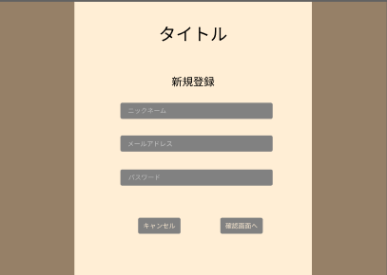
②
 |  |  |  |  |  |  |  |  |  |  |  |  | 1-① | ニックネーム・メールアドレス・パスワードを入力
 |  |  |  |  |  |  |  |  |  |  |  |  |  |  | ↓
 |  |  |  |  |  |  |  |  |  |  |  |  | １-② | 確認画面へボタンを押す
 |  |  |  |  |  |  |  |  |  |  |  |  |  |  | ↓
③
 |  |  |  |  |  |  |  |  |  |  |  |  | 1-③ | 新規登録処理を行い、確認画面へ遷移する

④
 |  |  |  |  |  |  |  |  |  |  |  |  | 2-① | キャンセルボタンを押す
 |  |  |  |  |  |  |  |  |  |  |  |  |  |  | ↓
 |  |  |  |  |  |  |  |  |  |  |  |  | 2-② | ログイン画面へ遷移する
⑤

⑦

⑥

使用する部品
識別ID | ラベル |  | 入力／表示 | 部品の種類 |  | 表示桁数 | 入力桁数 | データ型 | 文字種 | 初期表示 | 設定元 |  | 設定先 |  | 説明
① | タイトル |  | 表示 |  |  |  |  |  |  |  |  |  |  |  | タイトル表示
② | 新規登録表示 |  | 表示 |  |  |  |  |  |  |  |  |  |  |  | 新規登録というテキストを表示
③ | ニックネーム入力 |  | 入力 | テキストボックス |  |  |  |  |  |  |  |  |  |  | ニックネームを設定するテキストボックス
④ | メールアドレス入力 |  | 入力 | テキストボックス |  |  |  |  |  |  |  |  |  |  | メールアドレスを登録するテキストボックス
⑤ | パスワード入力 |  | 入力 | テキストボックス |  |  |  |  |  |  |  |  |  |  | パスワードを設定するテキストボックス
⑥ | キャンセル |  |  | ボタン |  |  |  |  |  |  |  |  |  |  | キャンセルしてログインページに戻るボタン
⑦ | 確認画面へ |  |  | ボタン |  |  |  |  |  |  |  |  |  |  | 確認画面へ遷移するボタン

(G-2)ホーム画面
画面レイアウト定義
共通情報 |  | システム名 | Team4 Task Game |  |  |  |  |  |  |  |  |  |  |  | 作成者 | 野中
 |  | 工程名 | 画面設計 |  |  |  |  |  |  |  |  |  |  |  | 作成日付 | 2023-10-10
 |  | ドキュメント名 | 画面設計書 |  |  |  |  |  |  |  |  |  |  |  | バージョン | v1.0
書誌情報 |  | 書誌名 | 画面レイアウト定義 |  |  |  |  |  |  |  |  |  |  |  | 更新者
 |  | 画面ID | G-2 |  | 画面の名称 |  | ホーム画面 |  |  |  |  |  |  |  | 更新日付
 |  | 概要 | トップページ。ログイン後ここに遷移。
レイアウト図 |  |  |  |  |  |  |  |  |  |  |  | 操作手順
⑦xx
 |  |  |  |  |  |  |  |  |  |  |  | ⑥テキストボックスからタスク名、期限を入力し作成
⑩
①
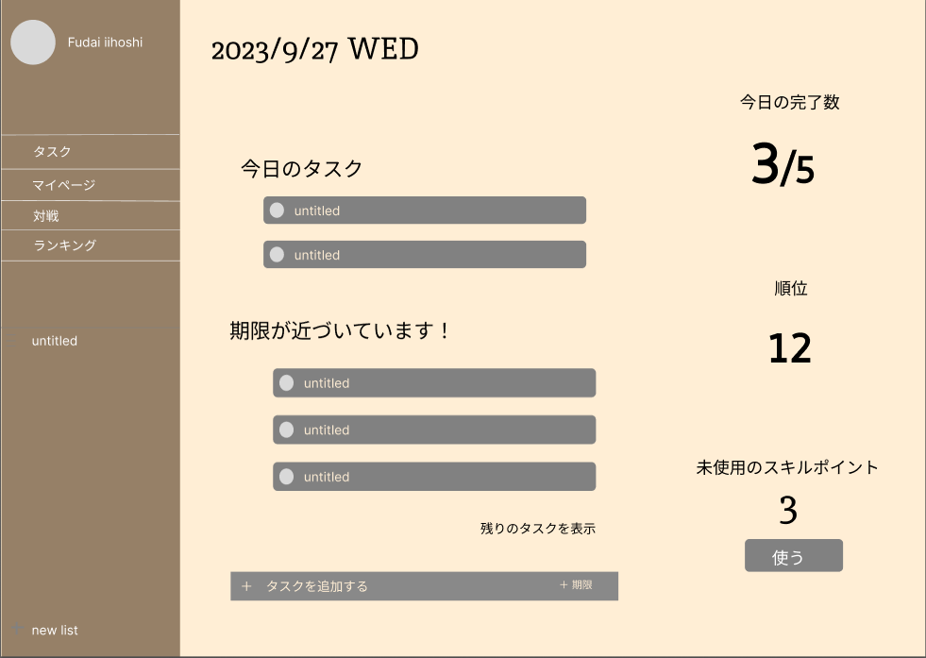
 |  |  |  |  |  |  |  |  |  |  |  | ⑨「タスク」からタスク一覧画面へ遷移、「マイページ」からマイページ画面へ遷移、「対戦」から対戦画面へ遷移、「ランキング」からランキング画面へ遷移

﻿⑨
④
 |  |  |  |  |  |  |  |  |  |  |  | ⑪マイページ画面へ遷移

②

⑫
⑧
⑤
③

⑬
⑪

⑦
⑥

使用する部品
識別ID | ラベル |  | 入力／表示 | 部品の種類 |  | 表示桁数 | 入力桁数 | データ型 | 文字種 | 初期表示 | 設定元 |  | 設定先 | 説明
① | テキスト |  | 表示 |  |  |  |  |  |  |  |  |  |  | 今日のタスク完了数を表示
② | 順位表示 |  | 表示 |  |  |  |  |  |  |  |  |  |  | 自分の順位表示
③ | スキルポイント表示 |  | 表示 |  |  |  |  |  |  |  |  |  |  | 未使用のスキルポイントを表示
④ | タスク表示 |  |  |  |  |  |  |  |  |  |  |  |  | 今日のタスクを表示
⑤ | タスク表示 |  |  |  |  |  |  |  |  |  |  |  |  | 期限が近づいているタスクを表示
⑥ | タスク追加 |  | 入力 | テキストボックス |  |  |  |  |  |  |  |  |  | タスク名、期限を入力して作成
⑦ | タスク追加 |  |  | ボタン |  |  |  |  |  |  |  |  |  | タスク追加ボタン
⑧ | リスト表示 |  |  |  |  |  |  |  |  |  |  |  |  | 進行中のプロジェクトを表示
⑨ | メニュー表示 |  |  | ボタン |  |  |  |  |  |  |  |  |  | 各ページに遷移するメニューの表示
⑩ | 日付 |  | 表示 |  |  |  |  |  |  |  |  |  |  | 現在の日付、曜日を表示
⑪ | スキルポイント使用 |  |  | ボタン |  |  |  |  |  |  |  |  |  | スキルポイント振り分けページに遷移するボタン
⑫ | メッセージ |  | 表示 |  |  |  |  |  |  |  |  |  |  | メッセージ表示
⑬ | 追加表示 |  |  | ボタン

(G-3-1)タスク一覧画面
画面レイアウト定義
共通情報 |  | システム名 | Team4 Task Game |  |  |  |  |  |  |  |  |  |  |  | 作成者 | 平田
 |  | 工程名 | 画面設計 |  |  |  |  |  |  |  |  |  |  |  | 作成日付 | 2023-10-03
①
 |  | ドキュメント名 | 画面設計書 |  |  |  |  |  |  |  |  |  |  |  | バージョン | v1.0
①
①
書誌情報 |  | 書誌名 | 画面レイアウト定義 |  |  |  |  |  |  |  |  |  |  |  | 更新者
①
 |  | 画面ID | G-3-1 |  | 画面の名称 |  | タスク一覧 |  |  |  |  |  |  |  | 更新日付
 |  | 概要 | タスク機能のホーム。作成したタスクの一覧が表示される。
レイアウト図 |  |  |  |  |  |  |  |  |  |  |  | 操作手順
①
⑥
⑦
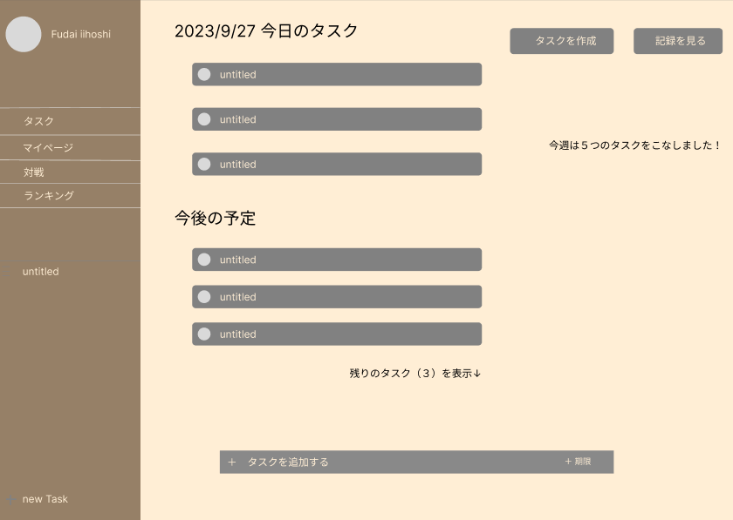
②
 |  |  |  |  |  |  |  |  |  |  |  | 1．⑤のテキストボックスからタイトル、期限を入力してタスクを作成。
 |  |  |  |  |  |  |  |  |  |  |  | 2．⑥のボタンからタスクを作成する。
 |  |  |  |  |  |  |  |  |  |  |  | 3、作成済みのタスクをクリックして編集する。
⑧
 |  |  |  |  |  |  |  |  |  |  |  | 4．⑦から記録を確認する。

③

④
⑨
⑤

使用する部品
識別ID | ラベル |  | 入力／表示 | 部品の種類 |  | 表示桁数 | 入力桁数 | データ型 | 文字種 | 初期表示 | 設定元 |  | 設定先 | 説明
① | 日付 |  | 表示 |  |  |  |  |  |  |  |  |  |  | 現在の日付を表示。
② | タスク表示（今日） |  |  |  |  |  |  |  |  |  |  |  |  | 今日が期限のタスクを表示。クリックで編集する。
③ | タスク表示（他） |  |  |  |  |  |  |  |  |  |  |  |  | 明日以降が期限のタスクを表示。クリックで編集する。
④ | 追加表示 |  |  |  |  |  |  |  |  |  |  |  |  | 隠れているタスクを表示。
⑤ | タスク追加（簡易） |  | 入力 | テキストボックス |  |  |  |  |  |  |  |  |  | タスク名、期限を入力して作成。
⑥ | タスク追加（詳細） |  |  | ボタン |  |  |  |  |  |  |  |  |  | タスク作成に遷移。詳細まで入力できる。
⑦ | 記録 |  |  | ボタン |  |  |  |  |  |  |  |  |  | タスク記録に遷移。
⑧ | メッセージ |  |  |  |  |  |  |  |  |  |  |  |  | メッセージを表示。
⑨ | 完了ボタン |  | 入力 | チェックボックス |  |  |  |  |  |  |  |  |  | クリックしてタスクを完了する。完了したタスクは記録に表示される。

(G-3-2)タスク作成（編集）
画面レイアウト定義
共通情報 |  | システム名 | Team4 Task Game |  |  |  |  |  |  |  |  |  |  |  | 作成者 | 平田
 |  | 工程名 | 画面設計 |  |  |  |  |  |  |  |  |  |  |  | 作成日付 | 2023-10-03
 |  | ドキュメント名 | 画面設計書 |  |  |  |  |  |  |  |  |  |  |  | バージョン | v1.0
書誌情報 |  | 書誌名 | 画面レイアウト定義 |  |  |  |  |  |  |  |  |  |  |  | 更新者
 |  | 画面ID | G-3-2 |  | 画面の名称 |  | タスク作成（編集） |  |  |  |  |  |  |  | 更新日付
 |  | 概要 | タスクの新規作成、作成済みのタスクを編集、詳細の確認。
レイアウト図 |  |  |  |  |  |  |  |  |  |  |  | 操作手順
 |  |  |  |  |  |  |  |  |  |  |  | 新規作成
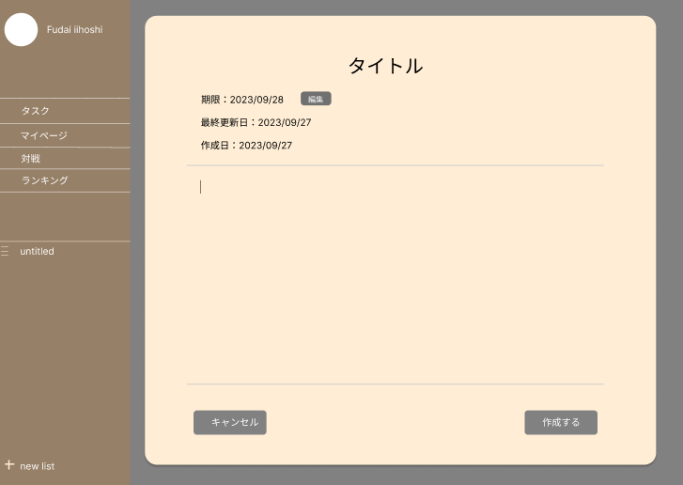
 |  |  |  |  |  |  |  |  |  |  |  | 1．タイトル、期限を入力する。（必須）
①
 |  |  |  |  |  |  |  |  |  |  |  | 2．詳細を入力する。（任意）
③
①
②
 |  |  |  |  |  |  |  |  |  |  |  | 3．⑦をクリックして保存。
②
④
⑤
⑥
 |  |  |  |  |  |  |  |  |  |  |  | 編集
 |  |  |  |  |  |  |  |  |  |  |  | 1．変更したい項目に入力
 |  |  |  |  |  |  |  |  |  |  |  | 2．⑦をクリックして保存。

⑧
⑦

使用する部品
識別ID | ラベル |  | 入力／表示 | 部品の種類 |  | 表示桁数 | 入力桁数 | データ型 | 文字種 | 初期表示 | 設定元 |  | 設定先 | 説明
① | タイトル |  | 入力 | テキストボックス |  |  |  |  |  |  |  |  |  | タスクのタイトル。一覧画面に表示される。
② | 期限 |  | 表示 |  |  |  |  |  |  |  |  |  |  | タスクの期限。
③ | 期限の変更 |  | 入力 | ボタン |  |  |  |  |  |  |  |  |  | 期限を設定するボタン。
④ | 最終更新日 |  | 表示 |  |  |  |  |  |  |  |  |  |  | 最後に更新した日付を表示。
⑤ | 作成日 |  | 表示 |  |  |  |  |  |  |  |  |  |  | 作成した日を表示。
⑥ | タスクの詳細 |  | 入力 | テキストエリア |  |  |  |  |  |  |  |  |  | タスクの詳細を入力。
⑦ | 作成（編集）完了 |  |  | ボタン |  |  |  |  |  |  |  |  |  | 作成、編集を完了する。タスク一覧へ遷移。
⑧ | キャンセル |  |  | ボタン |  |  |  |  |  |  |  |  |  | 作成、編集をやめて、タスク一覧へ戻る。

(G-3-3)タスク記録画面
画面レイアウト定義
共通情報 |  | システム名 | Team4 Task Game |  |  |  |  |  |  |  |  |  |  |  | 作成者 | 平田
 |  | 工程名 | 画面設計 |  |  |  |  |  |  |  |  |  |  |  | 作成日付 | 2023-10-03
①
 |  | ドキュメント名 | 画面設計書 |  |  |  |  |  |  |  |  |  |  |  | バージョン | v1.0
書誌情報 |  | 書誌名 | 画面レイアウト定義 |  |  |  |  |  |  |  |  |  |  |  | 更新者
 |  | 画面ID | G-3-3 |  | 画面の名称 |  | タスク記録 |  |  |  |  |  |  |  | 更新日付
 |  | 概要 | 完了したタスクや、データが表示される。
レイアウト図 |  |  |  |  |  |  |  |  |  |  |  | 操作手順
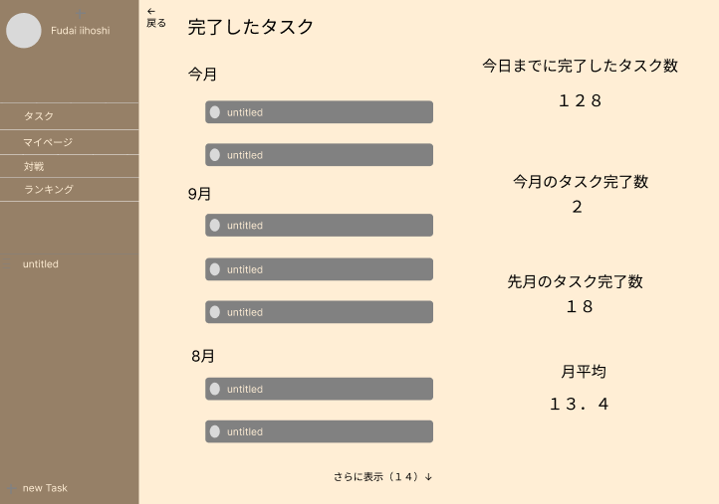
①
③
 |  |  |  |  |  |  |  |  |  |  |  | 1．今までに完了したタスクを確認する。
②

④

使用する部品
識別ID | ラベル |  | 入力／表示 | 部品の種類 |  | 表示桁数 | 入力桁数 | データ型 | 文字種 | 初期表示 | 設定元 |  | 設定先 | 説明
① | 戻る |  |  |  |  |  |  |  |  |  |  |  |  | タスク一覧へ遷移。
② | 過去のタスク |  | 表示 |  |  |  |  |  |  |  |  |  |  | 完了したタスクを月ごとに表示。クリックで詳細を表示（編集は不可）
③ | タスクのデータ |  | 表示 |  |  |  |  |  |  |  |  |  |  | 完了したタスクのデータを表示。
④ | 追加表示 |  |  |  |  |  |  |  |  |  |  |  |  | 過去のタスクをさらに表示する。

(G-4) マイページ画面
画面レイアウト定義
共通情報 |  | システム名 | Team4 Task Game |  |  |  |  |  |  |  |  |  |  |  | 作成者 | 野中
 |  | 工程名 | 画面設計 |  |  |  |  |  |  |  |  |  |  |  | 作成日付 | 2023-10-10
 |  | ドキュメント名 | 画面設計書 |  |  |  |  |  |  |  |  |  |  |  | バージョン | v1.0
書誌情報 |  | 書誌名 | 画面レイアウト定義 |  |  |  |  |  |  |  |  |  |  |  | 更新者
 |  | 画面ID | G-4 |  | 画面の名称 |  | マイページ画面 |  |  |  |  |  |  |  | 更新日付
 |  | 概要
レイアウト図 |  |  |  |  |  |  |  |  |  |  |  | 操作手順

①
 |  |  |  |  |  |  |  |  |  |  |  | ②ポイントを振りたいステータスの＋を押す
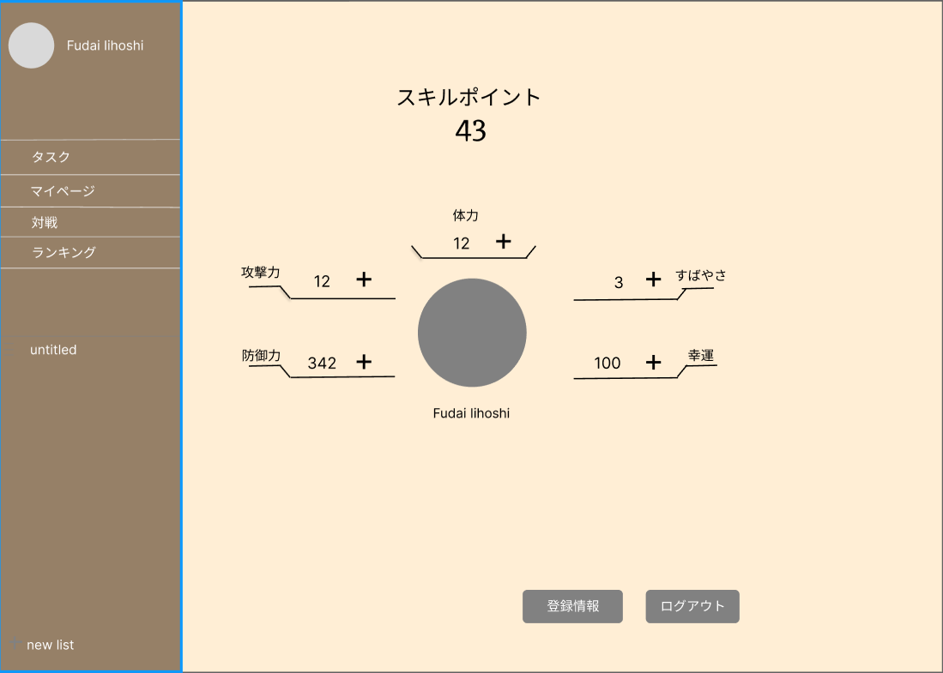
 |  |  |  |  |  |  |  |  |  |  |  | ③登録情報画面へ遷移

②
 |  |  |  |  |  |  |  |  |  |  |  | ④ログアウトしログイン画面へ遷移

③
④

使用する部品
識別ID | ラベル |  | 入力／表示 | 部品の種類 |  | 表示桁数 | 入力桁数 | データ型 | 文字種 | 初期表示 | 設定元 |  | 設定先 | 説明
① | スキルポイントの表示 |  | 表示 |  |  |  |  |  |  |  |  |  |  | 割り振れるスキルポイント数の表示
② | 自分のステータス表示 |  | 表示 |  |  |  |  |  |  |  |  |  |  | 自分のステータスを表示
③ | 登録情報ボタン |  | ボタン |  |  |  |  |  |  |  |  |  |  | 登録情報へ遷移するボタン
④ | ログアウトボタン |  | ボタン |  |  |  |  |  |  |  |  |  |  | ログアウトするためのボタン

(G-5-1) 対戦選択画面
画面レイアウト定義
共通情報 |  | システム名 | Team4 Task Game |  |  |  |  |  |  |  |  |  |  |  |  | 作成者 | 飯干
 |  | 工程名 | 画面設計 |  |  |  |  |  |  |  |  |  |  |  |  | 作成日付 | 2023-10-03
①
 |  | ドキュメント名 | 画面設計書 |  |  |  |  |  |  |  |  |  |  |  |  | バージョン | v1.0
書誌情報 |  | 書誌名 | 画面レイアウト定義 |  |  |  |  |  |  |  |  |  |  |  |  | 更新者
 |  | 画面ID | G-5-1 |  | 画面の名称 |  | 対戦選択画面 |  |  |  |  |  |  |  |  | 更新日付
 |  | 概要 | ゲームのホーム画面。対戦相手を選ぶ、ランキングを見るなど。
①
レイアウト図 |  |  |  |  |  |  |  |  |  |  |  | 操作手順

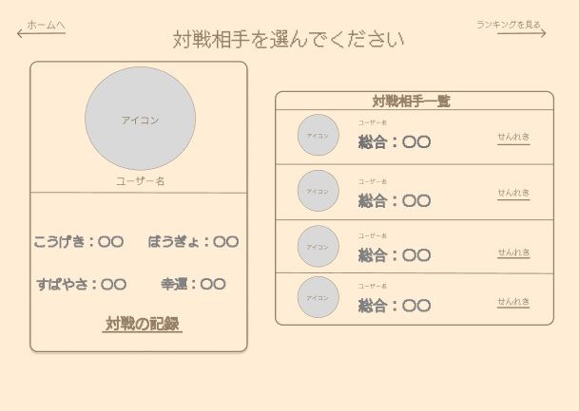
⑦
 |  |  |  |  |  |  |  |  |  |  |  |  | 1-① | 対戦相手一覧の対戦対手を選択
 |  |  |  |  |  |  |  |  |  |  |  |  |  |  | ↓
 |  |  |  |  |  |  |  |  |  |  |  |  | 1-② | 対戦確認画面へ遷移する

⑥
 |  |  |  |  |  |  |  |  |  |  |  |  | 2-① | ユーザプロフィールの対戦の記録ボタンを押す
 |  |  |  |  |  |  |  |  |  |  |  |  |  |  | ↓
 |  |  |  |  |  |  |  |  |  |  |  |  | 2-② | 対戦記録画面へ遷移

⑤
 |  |  |  |  |  |  |  |  |  |  |  |  | 3-① | ホームへボタンを押す
 |  |  |  |  |  |  |  |  |  |  |  |  |  |  | ↓
 |  |  |  |  |  |  |  |  |  |  |  |  | 3-② | ホーム画面へ遷移

 |  |  |  |  |  |  |  |  |  |  |  |  | 4-① | ランキング画面へボタンの押す
 |  |  |  |  |  |  |  |  |  |  |  |  |  |  | ↓
 |  |  |  |  |  |  |  |  |  |  |  |  | 4-② | ランキング画面へ遷移する
④
②
③
 |  |  |  |  |  |  |  |  |  |  |  |  | 5-① | 対戦相手一覧のせんれきボタンを押す
 |  |  |  |  |  |  |  |  |  |  |  |  |  |  | ↓
 |  |  |  |  |  |  |  |  |  |  |  |  | 5-② | 対戦相手の対戦記録画面へ遷移する

使用する部品
識別ID | ラベル |  | 入力／表示 | 部品の種類 |  | 表示桁数 | 入力桁数 | データ型 | 文字種 | 初期表示 | 設定元 |  | 設定先 |  | 説明
① | ホーム画面に戻る |  |  | ボタン |  |  |  |  |  |  |  |  |  |  | ボタンを押したらホーム画面へ遷移する。
② | ユーザープロフィール |  | 表示 |  |  |  |  |  |  |  |  |  |  |  | ユーザーのプロフィールを表示する。
③ | 対戦の記録画面へ |  |  | ボタン |  |  |  |  |  |  |  |  |  |  | ボタンでユーザーの対戦記録画面に遷移。
④ | 対戦相手一覧 |  | 表示 |  |  |  |  |  |  |  |  |  |  |  | 対戦相手を一覧で表示する。
⑤ | 対戦相手選択 |  |  | ボタン |  |  |  |  |  |  |  |  |  |  | 対戦相手をボタンで選択する。
⑥ | 対戦相手の記録へ |  |  | ボタン |  |  |  |  |  |  |  |  |  |  | 対戦相手の記録を見る。
⑦ | ランキング画面へ |  |  | ボタン |  |  |  |  |  |  |  |  |  |  | ランキング画面へ遷移する。

(G-5-2) 対戦画面
画面レイアウト定義
共通情報 |  | システム名 | Team4 Task Game |  |  |  |  |  |  |  |  |  |  |  | 作成者 | 高原海人
 |  | 工程名 | 画面設計 |  |  |  |  |  |  |  |  |  |  |  | 作成日付 | 2023-10-03
①
 |  | ドキュメント名 | 画面設計書 |  |  |  |  |  |  |  |  |  |  |  | バージョン | v1.0
書誌情報 |  | 書誌名 | 画面レイアウト定義 |  |  |  |  |  |  |  |  |  |  |  | 更新者 | 高原海人
 |  | 画面ID | G-5-2 |  | 画面の名称 |  | 対戦画面 |  |  |  |  |  |  |  | 更新日付 | 2023-10-06
 |  | 概要 | 対戦画面を表示する
レイアウト図 |  |  |  |  |  |  |  |  |  |  |  | 操作手順

①
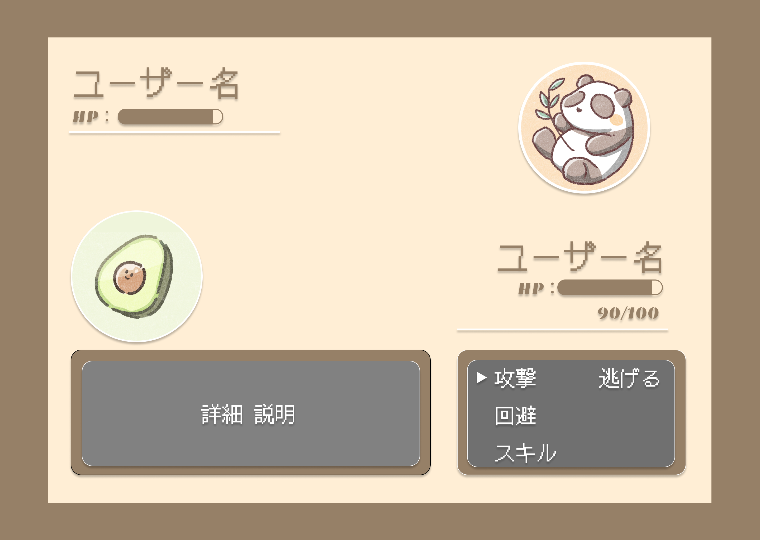
④
 |  |  |  |  |  |  |  |  |  |  |  |  | ① 上下左右ボタンを押して行動を選択する
②
 |  |  |  |  |  |  |  |  |  |  |  |  | ② どちらかのHPが０になると対戦結果画面へ遷移する

⑤

⑥

③
⑦

⑬
⑩

⑪
⑧
⑨
⑫

使用する部品
識別ID | ラベル |  | 入力／表示 | 部品の種類 |  | 表示桁数 | 入力桁数 | データ型 | 文字種 | 初期表示 | 設定元 |  | 設定先 | 説明
① | （相）ユーザー名 |  | 表示 | ラベル |  | 20 | - | - |  |  |  |  |  | 対戦相手のユーザー名を表示する
② | HP |  |  | ラベル |  | - | - | - |  |  |  |  |  | 対戦相手のHPの残りをバーで表示する
③ | （相）ユーザーアイコン |  | 表示 | 画像 |  | - | - |  |  |  |  |  |  | 対戦相手のアイコン画像を表示する
④ | （自）ユーザーアイコン |  | 表示 | 画像 |  | - | - |  |  |  |  |  |  | 自分のアイコン画像を表示する
⑤ | （自）ユーザー名 |  | 表示 | ラベル |  | 20 | - | - |  |  |  |  |  | 自分のユーザー名を表示する
⑥ | HP |  |  | ラベル |  | - | - | - |  |  |  |  |  | 自分のHPの残りをバーで表示する
⑦ | 残りHP |  | 表示 | ラベル |  | 10 | - | - |  |  |  |  |  | 残りHPの数値を表示する
⑧ | モーション詳細 |  | 表示 | ラベル |  | 300 | - | - |  |  |  |  |  | 行動の詳細を表示する
⑨ | ▶ |  |  |  |  | - | - | - |  |  |  |  |  | 上下左右に動かしてモーションを選択する
⑩ | 攻撃 |  | 表示 | ラベル |  | 2 | - | - |  |  |  |  |  | 攻撃のモーションをする
⑪ | 回避 |  | 表示 | ラベル |  | 2 | - | - |  |  |  |  |  | 回避のモーションをする
⑫ | スキル |  | 表示 | ラベル |  | 3 | - | - |  |  |  |  |  | スキルのモーションをする
⑬ | 逃げる |  | 表示 | ラベル |  | 3 | - | - |  |  |  |  |  | 逃げるのモーションをする

(G-5-3) 対戦結果画面
画面レイアウト定義
共通情報 |  | システム名 | Team4 Task Game |  |  |  |  |  |  |  |  |  |  |  | 作成者 | 高原海人
 |  | 工程名 | 画面設計 |  |  |  |  |  |  |  |  |  |  |  | 作成日付 | 2023-10-04
①
 |  | ドキュメント名 | 画面設計書 |  |  |  |  |  |  |  |  |  |  |  | バージョン | v1.0
書誌情報 |  | 書誌名 | 画面レイアウト定義 |  |  |  |  |  |  |  |  |  |  |  | 更新者 | 高原海人
 |  | 画面ID | G-5-3 |  | 画面の名称 |  | 対戦結果画面 |  |  |  |  |  |  |  | 更新日付 | 2023-10-06
 |  | 概要 | 対戦結果を表示する
レイアウト図 |  |  |  |  |  |  |  |  |  |  |  | 操作手順

 |  |  |  |  |  |  |  |  |  |  |  |  | ① NEXTバトルボタンを押すと対戦選択画面へ遷移する

①
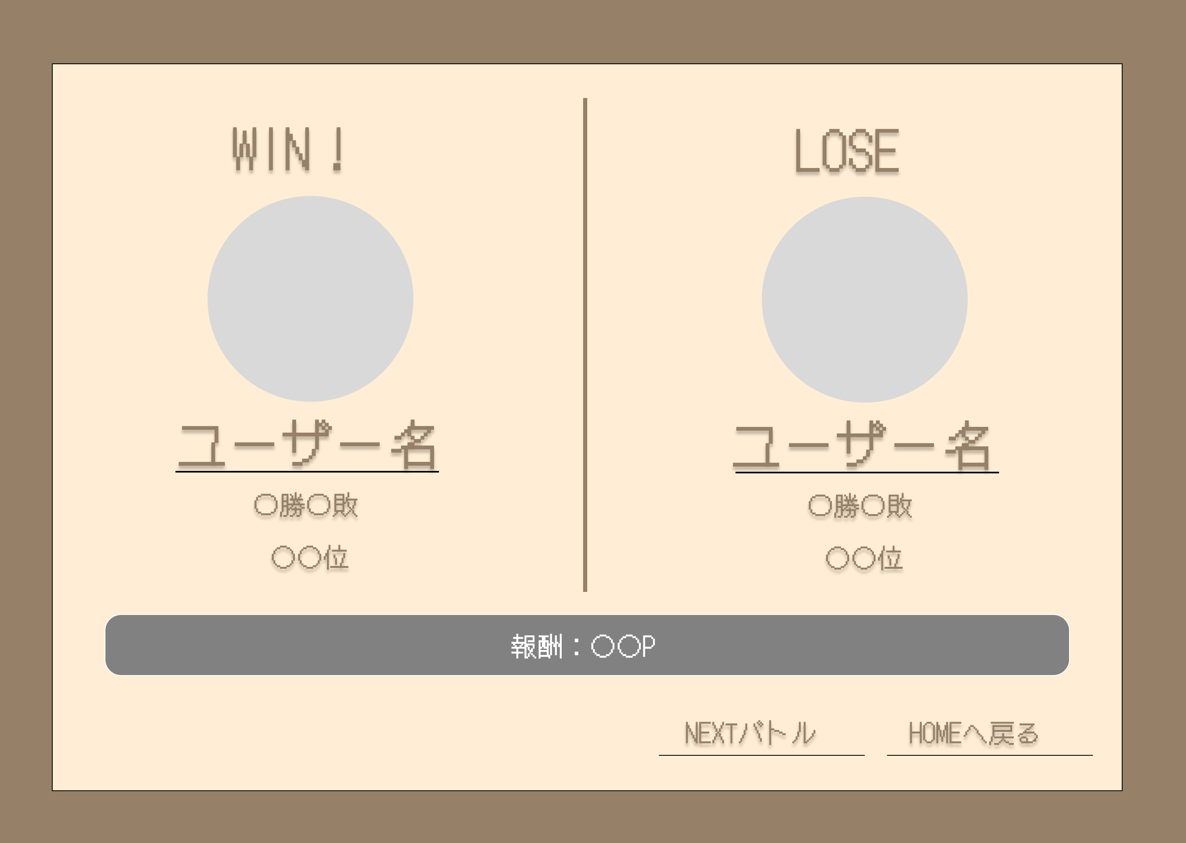
⑥
 |  |  |  |  |  |  |  |  |  |  |  |  | ② HOMEへ戻るボタンを押すとホーム画面へ遷移する

②
⑦

③
⑧

④
⑨
⑤
⑩
⑪

⑬

⑫

使用する部品
識別ID | ラベル |  | 入力／表示 | 部品の種類 |  | 表示桁数 | 入力桁数 | データ型 | 文字種 | 初期表示 | 設定元 |  | 設定先 | 説明
① | （自）勝敗 |  | 表示 | ラベル |  | 4 | - | - |  |  |  |  |  | 対戦結果表示
② | （自）ユーザーアイコン |  | 表示 | 画像 |  |  | - |  |  |  |  |  |  | 対戦相手のアイコンを表示
③ | （自）ユーザー名 |  | 表示 | ラベル |  | 20 | - | - |  |  |  |  |  | 対戦相手のユーザー名
④ | （自）ユーザー勝敗 |  | 表示 | ラベル |  | 8 | - | - |  |  |  |  |  | 対戦相手の通算戦歴
⑤ | （自）順位 |  | 表示 | ラベル |  | 4 | - | - |  |  |  |  |  | 対戦相手の順位
⑥ | （相）勝敗 |  | 表示 | ラベル |  | 4 | - | - |  |  |  |  |  | 対戦結果表示
⑦ | （相）ユーザーアイコン |  | 表示 | 画像 |  |  | - |  |  |  |  |  |  | 自分のアイコンの表示
⑧ | （相）ユーザー名 |  | 表示 | ラベル |  | 20 | - | - |  |  |  |  |  | 自分のユーザー名を表示
⑨ | （相）ユーザー勝敗 |  | 表示 | ラベル |  | 8 | - | - |  |  |  |  |  | 自分の通算戦歴
⑩ | （相）順位 |  | 表示 | ラベル |  | 4 | - | - |  |  |  |  |  | 自分の順位を表示
⑪ | 報酬 |  | 表示 | ラベル |  | 50 | - | - |  |  |  |  |  | 今回の対戦における報酬を表示する
⑫ | NEXTバトル |  |  | ボタン |  |  | - | - |  |  |  |  |  | 対戦選択画面へ遷移する
⑬ | HOMEへ戻る |  |  | ボタン |  |  | - | - |  |  |  |  |  | ホーム画面へ遷移する

(G-5-4) 対戦記録画面
画面レイアウト定義
共通情報 |  | システム名 | Team4 Task Game |  |  |  |  |  |  |  |  |  |  |  |  | 作成者 | 山中
 |  | 工程名 | 画面設計 |  |  |  |  |  |  |  |  |  |  |  |  | 作成日付 | 2023-10-03
①
 |  | ドキュメント名 | 画面設計書 |  |  |  |  |  |  |  |  |  |  |  |  | バージョン | v1.0
書誌情報 |  | 書誌名 | 画面レイアウト定義 |  |  |  |  |  |  |  |  |  |  |  |  | 更新者
 |  | 画面ID | G-5-4 |  | 画面の名称 |  | 対戦記録画面 |  |  |  |  |  |  |  |  | 更新日付
 |  | 概要 | 過去の対戦を確認する。
レイアウト図 |  |  |  |  |  |  |  |  |  |  |  | 操作手順

 |  |  |  |  |  |  |  |  |  |  |  |  | 1 | 対戦記録を閲覧する
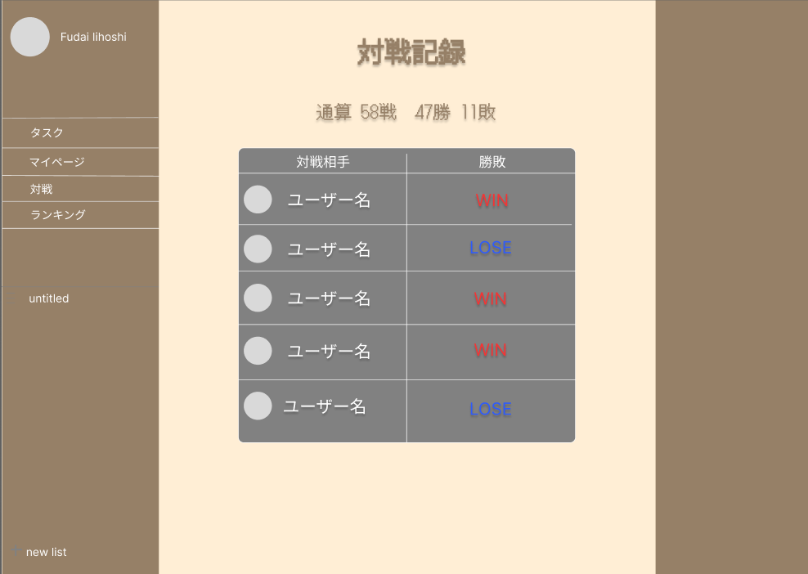
1

2

3
5

4

使用する部品
識別ID | ラベル |  | 入力／表示 | 部品の種類 |  | 表示桁数 | 入力桁数 | データ型 | 文字種 | 初期表示 | 設定元 |  | 設定先 |  | 説明
① | 対戦記録 |  | 表示 | ラベル |  | 4 | - | - |  |  |  |  |  |  | 「対戦記録」と表示する
② | 通算成績 |  | 表示 | ラベル |  | - | - | - |  |  |  |  |  |  | 通算戦績を表示する
③ | アイコン |  | 表示 | 画像 |  | - | - |  |  |  |  |  |  |  | アイコンを表示する
④ | ユーザー名 |  | 表示 | ラベル |  | 20 | - | - |  |  |  |  |  |  | ユーザー名を表示する
⑤ | 勝敗 |  | 表示 | ラベル |  | 4 | - | - |  |  |  |  |  |  | 勝敗を表示する

(G-5-5)対戦確認画面
画面レイアウト定義
共通情報 |  | システム名 | Team4 Task Game |  |  |  |  |  |  |  |  |  |  |  |  | 作成者 | 飯干
 |  | 工程名 | 画面設計 |  |  |  |  |  |  |  |  |  |  |  |  | 作成日付 | 2023-10-03
①
 |  | ドキュメント名 | 画面設計書 |  |  |  |  |  |  |  |  |  |  |  |  | バージョン | v1.0
書誌情報 |  | 書誌名 | 画面レイアウト定義 |  |  |  |  |  |  |  |  |  |  |  |  | 更新者
 |  | 画面ID | G-5-5 |  | 画面の名称 |  | 対戦確認画面 |  |  |  |  |  |  |  |  | 更新日付
 |  | 概要 | 対戦開始の確認。
レイアウト図 |  |  |  |  |  |  |  |  |  |  |  | 操作手順

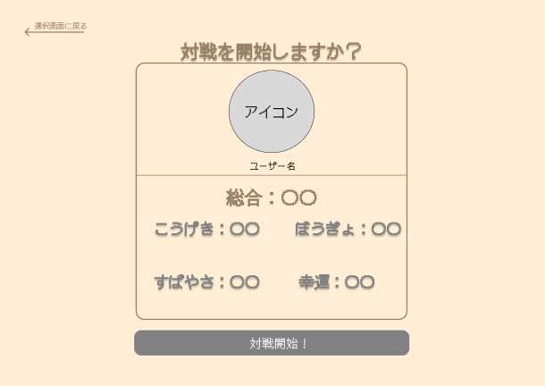
②
 |  |  |  |  |  |  |  |  |  |  |  |  | 1-① | 対戦開始！ボタンを押す
 |  |  |  |  |  |  |  |  |  |  |  |  |  |  | ↓
 |  |  |  |  |  |  |  |  |  |  |  |  | 1-② | バトル画面へ遷移する
①
 |  |  |  |  |  |  |  |  |  |  |  |  | 2-① | 選択画面へボタンを押す
 |  |  |  |  |  |  |  |  |  |  |  |  |  |  | ↓
 |  |  |  |  |  |  |  |  |  |  |  |  | 2-② | 対戦相手選択画面へ遷移する

③

使用する部品
識別ID | ラベル |  | 入力／表示 | 部品の種類 |  | 表示桁数 | 入力桁数 | データ型 | 文字種 | 初期表示 | 設定元 |  | 設定先 |  | 説明
① | 対戦相手選択画面へ |  |  | ボタン |  |  |  |  |  |  |  |  |  |  | 対戦相手選択選択画面へ遷移
② | 対戦相手確認 |  | 表示 |  |  |  |  |  |  |  |  |  |  |  | 選択した対戦相手のプロフィールを表示する。
③ | 対戦開始 |  |  | ボタン |  |  |  |  |  |  |  |  |  |  | バトル画面へ遷移

(G-6) ランキング画面
画面レイアウト定義
共通情報 |  | システム名 | Team4 Task Game |  |  |  |  |  |  |  |  |  |  |  | 作成者 | 野中
 |  | 工程名 | 画面設計 |  |  |  |  |  |  |  |  |  |  |  | 作成日付 | 2023-10-10
①
 |  | ドキュメント名 | 画面設計書 |  |  |  |  |  |  |  |  |  |  |  | バージョン | v1.0
書誌情報 |  | 書誌名 | 画面レイアウト定義 |  |  |  |  |  |  |  |  |  |  |  | 更新者
 |  | 画面ID | G-6 |  | 画面の名称 |  | ランキング画面 |  |  |  |  |  |  |  | 更新日付
 |  | 概要 | ユーザーのゲームランキングを表示。
レイアウト図 |  |  |  |  |  |  |  |  |  |  |  | 操作手順

①

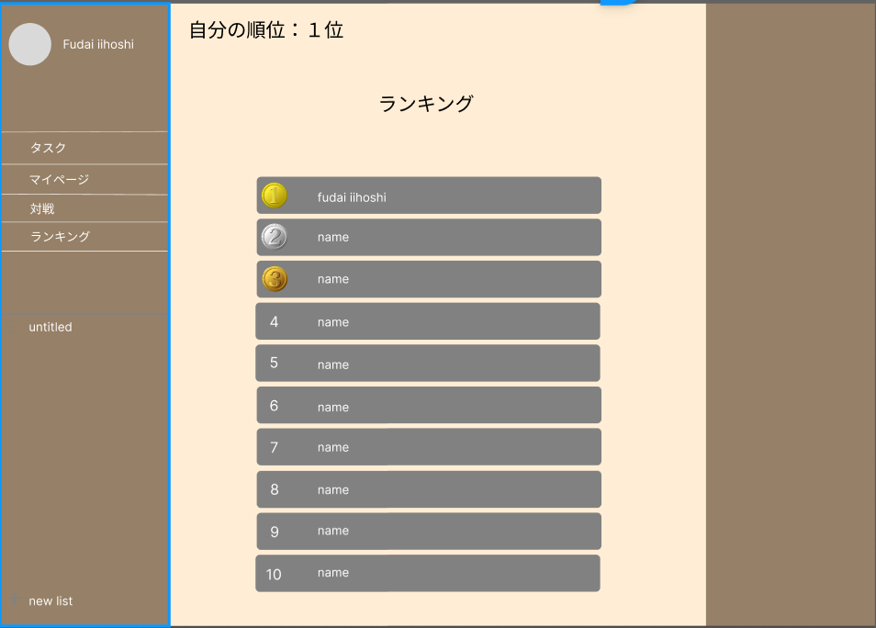
②

③

使用する部品
識別ID | ラベル |  | 入力／表示 | 部品の種類 |  | 表示桁数 | 入力桁数 | データ型 | 文字種 | 初期表示 | 設定元 |  | 設定先 | 説明
① | 順位表示 |  | 表示 |  |  |  |  |  |  |  |  |  |  | 自分の順位を表示
② | テキスト |  | 表示 |  |  |  |  |  |  |  |  |  |  | 「ランキング」と表示
③ | ランキング表示 |  | 表示 |  |  |  |  |  |  |  |  |  |  | ユーザー名と順位を表示

登録情報変更
画面レイアウト定義
共通情報 |  | システム名 | Team4 Task Game |  |  |  |  |  |  |  |  |  |  |  | 作成者 | 平田
 |  | 工程名 | 画面設計 |  |  |  |  |  |  |  |  |  |  |  | 作成日付 | 2023-10-04
①
 |  | ドキュメント名 | 画面設計書 |  |  |  |  |  |  |  |  |  |  |  | バージョン | v1.0
書誌情報 |  | 書誌名 | 画面レイアウト定義 |  |  |  |  |  |  |  |  |  |  |  | 更新者
 |  | 画面ID |  |  | 画面の名称 |  | 登録情報変更 |  |  |  |  |  |  |  | 更新日付
 |  | 概要
レイアウト図 |  |  |  |  |  |  |  |  |  |  |  | 操作手順
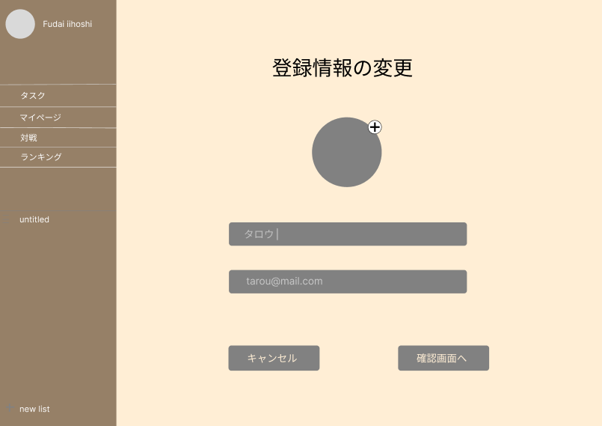
①
 |  |  |  |  |  |  |  |  |  |  |  | 1．変更したい内容を入力
 |  |  |  |  |  |  |  |  |  |  |  | 2．⑤をクリックして確認画面へ
 |  |  |  |  |  |  |  |  |  |  |  | 3．変更しない場合は④でキャンセル。
①

②

③

④
⑤

使用する部品
識別ID | ラベル |  | 入力／表示 | 部品の種類 |  | 表示桁数 | 入力桁数 | データ型 | 文字種 | 初期表示 | 設定元 |  | 設定先 | 説明
① | ユーザーアイコン |  | 入力／表示 |  |  |  |  |  |  |  |  |  |  | 現在のアイコンを表示。クリックして新しいアイコンをアップロード。
② | ニックネーム |  | 入力／表示 | テキストボックス |  |  |  |  |  |  |  |  |  | 現在のニックネームを表示。新しい名前を入力。
③ | メールアドレス |  | 入力／表示 | テキストボックス |  |  |  |  |  |  |  |  |  | 現在のメールアドレス。新しいメールアドレスを入力。
④ | キャンセル |  |  | ボタン |  |  |  |  |  |  |  |  |  | 変更をキャンセルして、登録情報画面へ遷移。
⑤ | 確認する |  |  | ボタン |  |  |  |  |  |  |  |  |  | 変更内容の確認へ遷移。

(Gxx)モバイル画面フォーム
①
共通情報 | システム名 |  |  |  |  | 作成者
 | 工程名 |  |  |  |  | 作成日付
 | ドキュメント名 |  |  |  |  | バージョン
書誌情報 | 書誌名 |  |  |  |  | 更新者
 | 画面ID | 画面の名称 |  |  |  | 更新日付
 | 概要
レイアウト図 |  |  | 識別ID | ラベル | 画面部品の種類 | 表示範囲 | 画面部品の説明

 |  |  | 操作手順

